Школа
 |  |  |  |  |  |  |  | Бланк заказа 15.01.2020
 |  |  |  |  | Ваш заказ
 |  |  |  |  | Кол-во Пар | Сумма заказа | Контакты: | +7 (965) 419-77-99
 |  |  |  |  | 0 | 0 |  | +7 (965) 420-11-99
 |  |  |  |  |  |  | Е-mail: | info@woopyshoes.ru
 |  |  |  |  |  |  | сайт | www.woopyshoes.ru

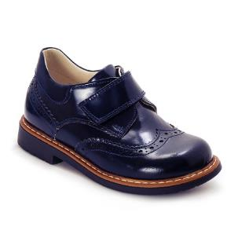
Артикул | Цвет | Размер | Кол. | Цена | Заказ | Итого
056-2 | синий | Туфли
 |  | 26 | 1 | 47 |  | 0

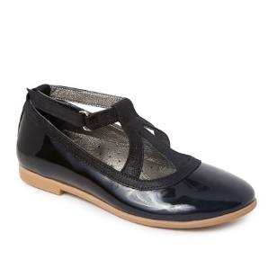
1888-43 | черный | Балетки
 |  | 35 | 1 | 45 |  | 0

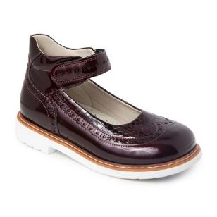
025-128 | бордо | Туфли
 |  | 30 | 1 | 42 |  | 0
 |  | 32 | 1 | 45 |  | 0
 |  | 35 | 1 | 45 |  | 0

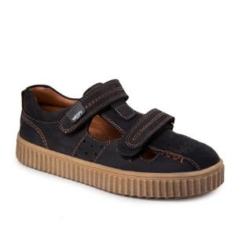
211-1 | черный | Кеды
 |  | 31 | 1 | 45 |  | 0
 |  | 33 | 2 | 45 |  | 0
 |  | 36 | 1 | 45 |  | 0

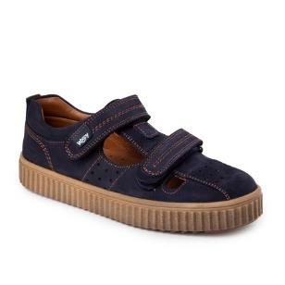
211-2 | синий | Кеды
 |  | 31 | 1 | 45 |  | 0
 |  | 36 | 1 | 45 |  | 0

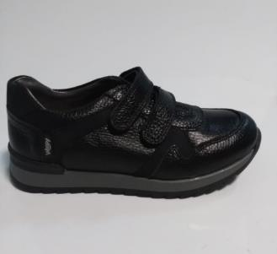
2171-10 | черный | Сандалики
 |  | 30 | 1 | 45 |  | 0

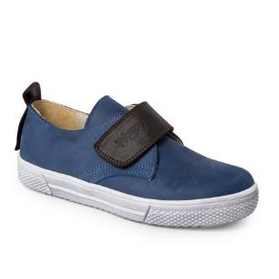
2019-15 | синий | Слипоны
 |  | 31 | 1 | 46 |  | 0

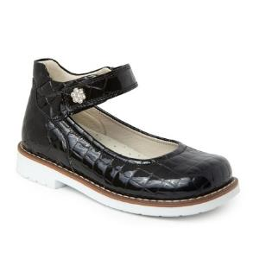
025-126 | черный | Туфли
 |  | 30 | 2 | 42 |  | 0
 |  | 31 | 7 | 45 |  | 0
 |  | 32 | 2 | 45 |  | 0
 |  | 33 | 1 | 45 |  | 0
 |  | 34 | 1 | 45 |  | 0
 |  | 35 | 1 | 45 |  | 0

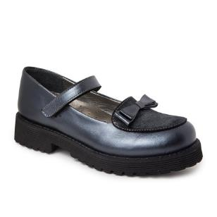
2161-1 | синий | Балетки
 |  | 39 | 1 | 48 |  | 0

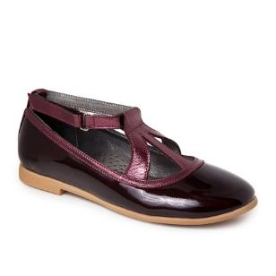
1888-52 | бордо | Балетки
 |  | 29 | 3 | 42 |  | 0
 |  | 30 | 1 | 42 |  | 0
 |  | 31 | 3 | 45 |  | 0
 |  | 32 | 4 | 45 |  | 0
 |  | 33 | 6 | 45 |  | 0
 |  | 34 | 3 | 45 |  | 0

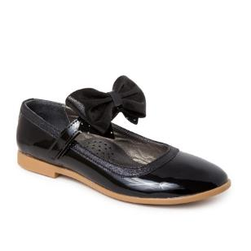
1888-53 | черный | Балетки
 |  | 32 | 4 | 45 |  | 0

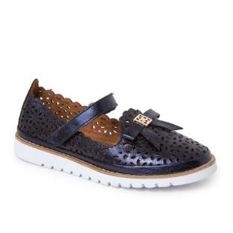
1888-57 | синий | Балетки размеры 37-40 без ремешка
 |  | 32 | 1 | 45 |  | 0
 |  | 37 | 1 | 47 |  | 0
 |  | 38 | 2 | 47 |  | 0
 |  | 39 | 3 | 47 |  | 0

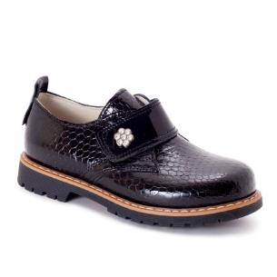
2019-4 | черный | Ботинки на коже
 |  | 31 | 3 | 48 |  | 0

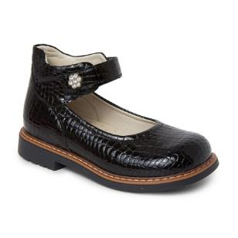
025-151 | черный | Туфли
 |  | 34 | 1 | 45 |  | 0

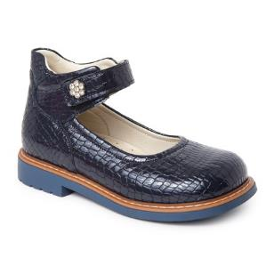
025-152 | синий | Туфли
 |  | 33 | 1 | 45 |  | 0
 |  | 35 | 1 | 45 |  | 0

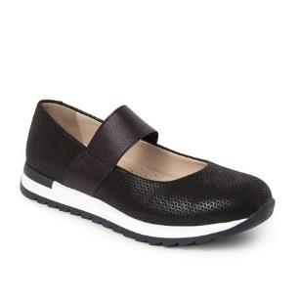
2645-1 | черный | Балетки
 |  | 32 | 1 | 45 |  | 0

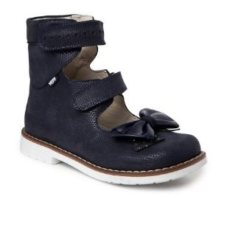
2158-2 | синий | Ортопедические сандалии
 |  | 32 | 4 | 47 |  | 0
 |  | 33 | 5 | 47 |  | 0
 |  | 34 | 2 | 47 |  | 0

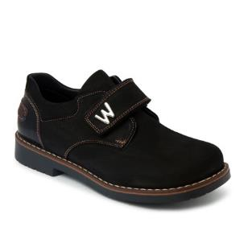
022-1 | черный | Ботинки
 |  | 31 | 2 | 48 |  | 0
 |  | 32 | 3 | 48 |  | 0
 |  | 33 | 5 | 48 |  | 0
 |  | 34 | 4 | 50 |  | 0
 |  | 35 | 5 | 50 |  | 0
 |  | 36 | 3 | 50 |  | 0

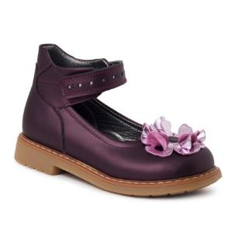
025-27 | бордо | Туфли
 |  | 26 | 1 | 42 |  | 0

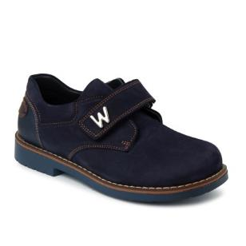
022-2 | синий | Ботинки
 |  | 32 | 7 | 48 |  | 0
 |  | 34 | 3 | 48 |  | 0
 |  | 36 | 2 | 48 |  | 0

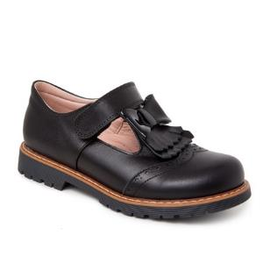
2076-12 | черный | Туфли
 |  | 39 | 2 | 48 |  | 0
 |  | 40 | 1 | 48 |  | 0

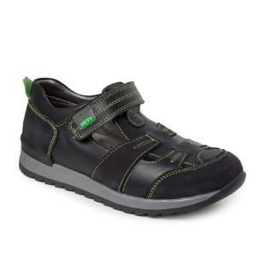
2171-9 | черный | Сандалики
 |  | 31 | 4 | 45 |  | 0

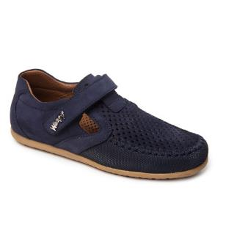
2326-2 | синий | мокасины легкие
 |  | 32 | 1 | 45 |  | 0
 |  | 33 | 2 | 45 |  | 0
 |  | 35 | 1 | 47 |  | 0

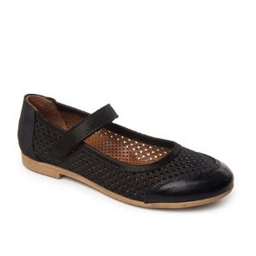
1888-64 | черный | Балетки
 |  | 31 | 1 | 45 |  | 0
 |  | 32 | 1 | 45 |  | 0
 |  | 34 | 1 | 45 |  | 0
 |  | 35 | 2 | 45 |  | 0
 |  | 36 | 2 | 45 |  | 0

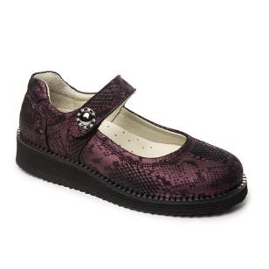
2390-3 | бордо | Балетки
 |  | 30 | 2 | 42 |  | 0
 |  | 31 | 6 | 45 |  | 0
 |  | 32 | 14 | 45 |  | 0
 |  | 33 | 14 | 45 |  | 0
 |  | 34 | 10 | 45 |  | 0
 |  | 35 | 16 | 45 |  | 0
 |  | 36 | 6 | 45 |  | 0

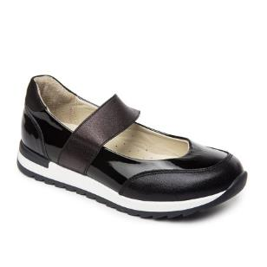
2645-2 | черный | Балетки
 |  | 30 | 1 | 42 |  | 0
 |  | 31 | 2 | 45 |  | 0
 |  | 36 | 1 | 45 |  | 0

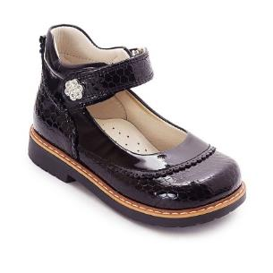
602-12 | черный | Туфли
 |  | 30 | 1 | 42 |  | 0
 |  | 31 | 1 | 45 |  | 0
 |  | 32 | 1 | 45 |  | 0
 |  | 34 | 1 | 45 |  | 0

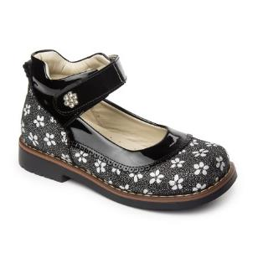
602-22 | черный | Туфли
 |  | 30 | 4 | 42 |  | 0
 |  | 31 | 3 | 45 |  | 0
 |  | 33 | 3 | 45 |  | 0

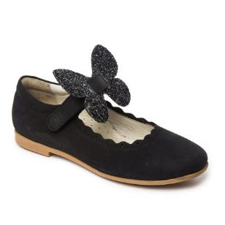
1888-58 | черный | Балетки
 |  | 30 | 3 | 38 |  | 0
 |  | 31 | 3 | 41 |  | 0
 |  | 32 | 1 | 41 |  | 0
 |  | 33 | 1 | 41 |  | 0
 |  | 35 | 1 | 41 |  | 0

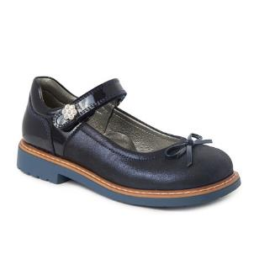
2378-1 | синий | Туфли
 |  | 31 | 1 | 45 |  | 0

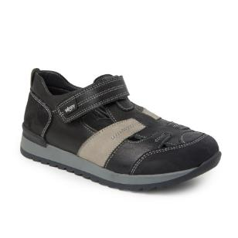
2171-7 | черный | Сандалики
 |  | 30 | 1 | 42 |  | 0
 |  | 31 | 2 | 45 |  | 0
 |  | 32 | 7 | 45 |  | 0
 |  | 35 | 1 | 45 |  | 0

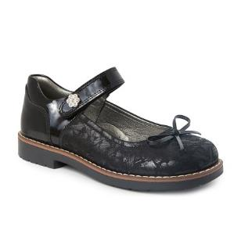
2378-2 | черный | Туфли
 |  | 30 | 4 | 42 |  | 0
 |  | 31 | 6 | 45 |  | 0
 |  | 32 | 2 | 45 |  | 0
 |  | 33 | 3 | 45 |  | 0

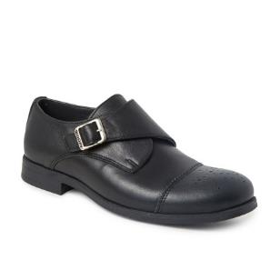
2336-1 | черный | Туфли
 |  | 39 | 3 | 50 |  | 0

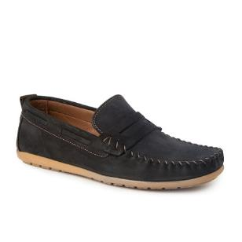
213-26 | черный | Мокасины
 |  | 37 | 1 | 47 |  | 0

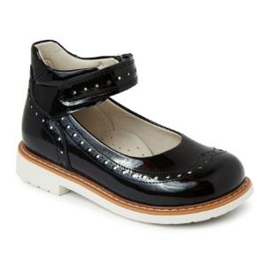
025-41 | черный | Туфли на белой подошве
 |  | 35 | 1 | 45 |  | 0

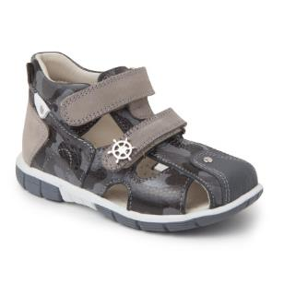
007-21 | серый | Сандалики
 |  | 21 | 1 | 40 |  | 0

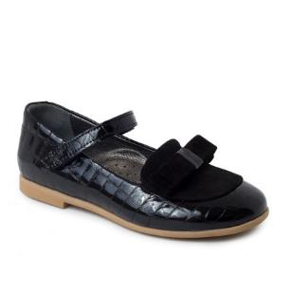
2261-1 | черный | Балетки
 |  | 30 | 2 | 42 |  | 0
 |  | 32 | 3 | 45 |  | 0
 |  | 33 | 1 | 45 |  | 0
 |  | 34 | 2 | 45 |  | 0

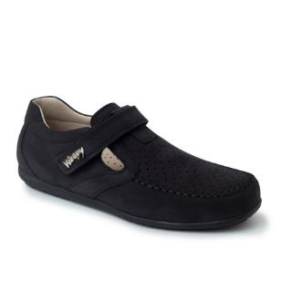
665-21 | черный | мокасины легкие
 |  | 31 | 12 | 45 |  | 0

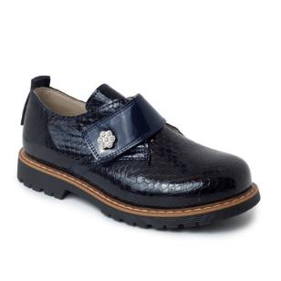
2019-11 | синий | Ботинки на коже
 |  | 30 | 2 | 45 |  | 0
 |  | 37 | 1 | 50 |  | 0
 |  | 38 | 2 | 50 |  | 0

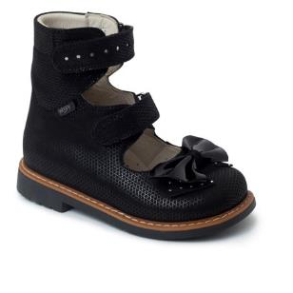
2158-1 | черный | Ортопедические сандалии
 |  | 33 | 3 | 47 |  | 0

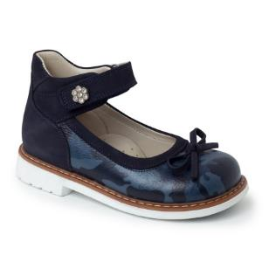
025-103 | синий | Туфли
 |  | 23 | 2 | 40 |  | 0
 |  | 25 | 1 | 40 |  | 0
 |  | 27 | 1 | 42 |  | 0
 |  | 28 | 2 | 42 |  | 0

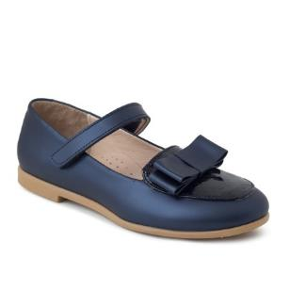
1888-28 | синий | Балетки
 |  | 31 | 1 | 45 |  | 0

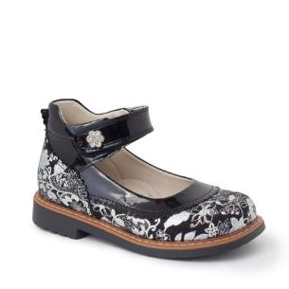
602-19 | черный | Туфли
 |  | 26 | 4 | 42 |  | 0

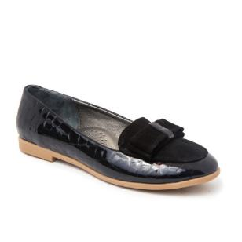
1888-38 | черный | Балетки
 |  | 35 | 1 | 45 |  | 0

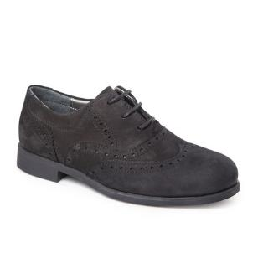
2147-3 | черный | полуботинки на шнурках
 |  | 31 | 3 | 2660 |  | 0

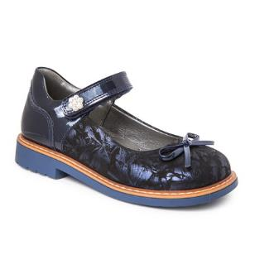
2379-2 | синий | Туфли
 |  | 31 | 8 | 45 |  | 0
 |  | 32 | 1 | 45 |  | 0
 |  | 33 | 1 | 45 |  | 0

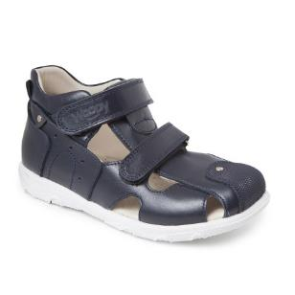
007-29 | синий | Сандалики
 |  | 30 | 1 | 2625 |  | 0
 |  | 31 | 3 | 2793 |  | 0

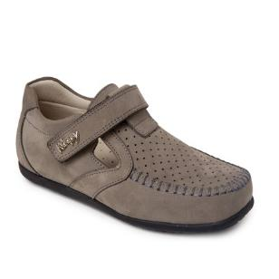
665-26 | серый | мокасины легкие
 |  | 31 | 4 | 45 |  | 0
 |  | 33 | 1 | 45 |  | 0
 |  | 34 | 1 | 47 |  | 0

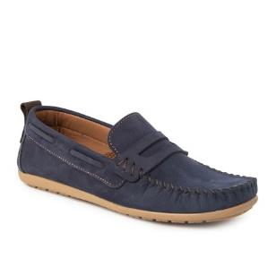
213-11 | синий | мокасины легкие
 |  | 32 | 3 | 45 |  | 0

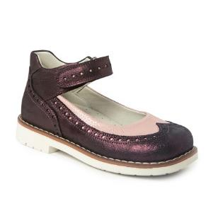
025-129 | бордо | Туфли
 |  | 28 | 1 | 42 |  | 0
 |  | 31 | 1 | 45 |  | 0

2076-7 | синий | Туфли
 |  | 40 | 2 | 48 |  | 0

2246-1 | синий | Туфли
 |  | 25 | 1 | 40 |  | 0
 |  | 26 | 1 | 42 |  | 0
 |  | 28 | 2 | 42 |  | 0

022-3 | синий | Ботинки
 |  | 30 | 3 | 45 |  | 0
 |  | 31 | 5 | 48 |  | 0
 |  | 32 | 4 | 48 |  | 0
 |  | 33 | 2 | 48 |  | 0
 |  | 34 | 3 | 48 |  | 0
 |  | 35 | 3 | 48 |  | 0
 |  | 36 | 1 | 48 |  | 0

2630-1 | черный | Сандалики
 |  | 30 | 1 | 42 |  | 0
 |  | 32 | 1 | 45 |  | 0
 |  | 33 | 1 | 45 |  | 0

1888-67 | черный | Балетки размеры 37-40 без ремешка
 |  | 31 | 2 | 45 |  | 0
 |  | 32 | 1 | 45 |  | 0
 |  | 33 | 5 | 45 |  | 0
 |  | 34 | 1 | 45 |  | 0
 |  | 35 | 1 | 45 |  | 0
 |  | 36 | 6 | 45 |  | 0
 |  | 37 | 1 | 47 |  | 0
 |  | 38 | 4 | 47 |  | 0
 |  | 39 | 8 | 47 |  | 0

2630-2 | синий | Сандалики
 |  | 28 | 1 | 42 |  | 0

666-1 | черный | Мокасины
 |  | 30 | 2 | 44 |  | 0
 |  | 31 | 5 | 45 |  | 0
 |  | 32 | 1 | 45 |  | 0
 |  | 33 | 4 | 45 |  | 0
 |  | 34 | 5 | 47 |  | 0
 |  | 35 | 2 | 47 |  | 0
 |  | 38 | 1 | 47 |  | 0
 |  | 39 | 3 | 47 |  | 0

1888-68 | синий | Балетки
 |  | 30 | 3 | 42 |  | 0
 |  | 31 | 3 | 45 |  | 0
 |  | 33 | 2 | 45 |  | 0
 |  | 34 | 1 | 45 |  | 0
 |  | 35 | 1 | 45 |  | 0
 |  | 36 | 1 | 45 |  | 0

2645-4 | синий | балетки
 |  | 30 | 1 | 42 |  | 0
 |  | 31 | 1 | 45 |  | 0
 |  | 34 | 1 | 45 |  | 0
 |  | 38 | 2 | 47 |  | 0
 |  | 39 | 4 | 47 |  | 0
 |  | 40 | 1 | 47 |  | 0

2645-5 | черный | Балетки
 |  | 29 | 2 | 42 |  | 0
 |  | 30 | 2 | 42 |  | 0
 |  | 31 | 3 | 45 |  | 0
 |  | 32 | 5 | 45 |  | 0
 |  | 37 | 1 | 47 |  | 0
 |  | 40 | 1 | 47 |  | 0

2528-1 | черный | Кроссовки
 |  | 31 | 4 | 46 |  | 0
 |  | 32 | 4 | 46 |  | 0
 |  | 34 | 1 | 46 |  | 0

2246-2 | бордо | Туфли
 |  | 26 | 3 | 42 |  | 0
 |  | 28 | 1 | 42 |  | 0
 |  | 32 | 1 | 45 |  | 0

1888-5 | фиолетовый | Балетки
 |  | 26 | 6 | 1750 |  | 0
 |  | 27 | 1 | 1750 |  | 0
 |  | 28 | 4 | 1750 |  | 0

1888-4 | синий | Балетки
 |  | 26 | 7 | 1750 |  | 0
 |  | 27 | 7 | 1750 |  | 0
 |  | 28 | 4 | 1750 |  | 0

2019-1 | золотой | Ботинки на коже
 |  | 27 | 1 | 47 |  | 0

2305-1 | фиолетовый | Балетки
 |  | 31 | 1 | 45 |  | 0
 |  | 35 | 1 | 45 |  | 0
 |  | 36 | 1 | 45 |  | 0

1888-48 | черный | Балетки размеры 36-40 без ремешка
 |  | 31 | 3 | 41 |  | 0
 |  | 32 | 3 | 45 |  | 0
 |  | 33 | 1 | 45 |  | 0
 |  | 34 | 2 | 45 |  | 0
 |  | 35 | 5 | 45 |  | 0
 |  | 36 | 14 | 45 |  | 0
 |  | 37 | 14 | 47 |  | 0
 |  | 38 | 11 | 47 |  | 0
 |  | 39 | 3 | 47 |  | 0
 |  | 40 | 11 | 47 |  | 0
1888-49 | синий | Балетки размеры 37-40 без ремешка
 |  | 31 | 2 | 45 |  | 0
 |  | 36 | 1 | 45 |  | 0
 |  | 37 | 1 | 47 |  | 0
 |  | 38 | 1 | 47 |  | 0
 |  | 39 | 7 | 42 |  | 0

2576-1 | черный | Кеды
 |  | 31 | 4 | 46 |  | 0
 |  | 32 | 5 | 46 |  | 0
 |  | 33 | 7 | 46 |  | 0
 |  | 34 | 2 | 46 |  | 0
 |  | 35 | 5 | 46 |  | 0
 |  | 36 | 2 | 46 |  | 0
 |  | 37 | 2 | 53 |  | 0
 |  | 38 | 3 | 53 |  | 0

2566-1 | синий | Кеды
 |  | 31 | 4 | 46 |  | 0
 |  | 32 | 3 | 46 |  | 0
 |  | 33 | 3 | 46 |  | 0
 |  | 35 | 4 | 46 |  | 0
 |  | 37 | 2 | 53 |  | 0
 |  | 38 | 4 | 53 |  | 0
 |  | 39 | 2 | 53 |  | 0
 |  | 40 | 2 | 53 |  | 0

1888-21 | черный | Балетки
 |  | 31 | 1 | 41 |  | 0

025-28 | синий | Туфли
 |  | 31 | 5 | 45 |  | 0
 |  | 32 | 4 | 45 |  | 0
 |  | 33 | 2 | 45 |  | 0
 |  | 36 | 1 | 45 |  | 0

2276-1 | черный | Туфли
 |  | 30 | 2 | 42 |  | 0
 |  | 31 | 2 | 45 |  | 0
 |  | 33 | 1 | 45 |  | 0
 |  | 35 | 1 | 45 |  | 0

2276-2 | синий | Туфли без бантика
 |  | 31 | 2 | 45 |  | 0
 |  | 33 | 1 | 45 |  | 0
 |  | 35 | 3 | 45 |  | 0
 |  | 39 | 1 | 47 |  | 0

2276-3 | красный | Туфли
 |  | 31 | 1 | 45 |  | 0

1816-2 | синий | Сандалики
 |  | 25 | 2 | 40 |  | 0
 |  | 26 | 2 | 42 |  | 0
 |  | 27 | 1 | 42 |  | 0
 |  | 28 | 1 | 42 |  | 0
 |  | 30 | 5 | 42 |  | 0
 |  | 31 | 1 | 45 |  | 0
 |  | 32 | 1 | 45 |  | 0

602-15 | синий | Туфли
 |  | 30 | 1 | 42 |  | 0
 |  | 31 | 2 | 45 |  | 0
 |  | 35 | 1 | 45 |  | 0

2019-7 | синий | Слипоны
 |  | 32 | 1 | 46 |  | 0

1888-44 | черный | Балетки, верх нат. кожа, подкладка нат. кожа
 |  | 31 | 7 | 45 |  | 0
 |  | 32 | 5 | 45 |  | 0
 |  | 35 | 6 | 45 |  | 0

025-133 | бордо | Туфли
 |  | 30 | 1 | 42 |  | 0
 |  | 31 | 1 | 45 |  | 0

025-134 | синий | Туфли
 |  | 30 | 2 | 42 |  | 0
 |  | 31 | 1 | 45 |  | 0
 |  | 34 | 1 | 45 |  | 0
 |  | 35 | 2 | 45 |  | 0
 |  | 36 | 1 | 45 |  | 0

025-136 | бордо | Туфли
 |  | 30 | 3 | 42 |  | 0
 |  | 31 | 1 | 45 |  | 0
 |  | 35 | 1 | 45 |  | 0

2326-3 | черный | мокасины легкие
 |  | 31 | 8 | 45 |  | 0
 |  | 32 | 20 | 45 |  | 0
 |  | 33 | 14 | 45 |  | 0
 |  | 34 | 3 | 47 |  | 0
 |  | 35 | 6 | 47 |  | 0
 |  | 36 | 5 | 47 |  | 0
 |  | 38 | 5 | 47 |  | 0
 |  | 39 | 10 | 47 |  | 0
 |  | 40 | 3 | 47 |  | 0

1888-65 | синий | Балетки
 |  | 31 | 3 | 45 |  | 0
 |  | 33 | 2 | 45 |  | 0
 |  | 35 | 1 | 45 |  | 0

2161-2 | синий | Балетки
 |  | 30 | 1 | 42 |  | 0
 |  | 31 | 3 | 45 |  | 0
 |  | 32 | 4 | 45 |  | 0
 |  | 34 | 1 | 45 |  | 0

2162-9 | синий | Туфли
 |  | 36 | 1 | 45 |  | 0

2171-12 | синий | Сандалики
 |  | 31 | 1 | 45 |  | 0

1888-59 | черный | Балетки
 |  | 30 | 3 | 42 |  | 0
 |  | 31 | 2 | 45 |  | 0

1888-61 | синий | Балетки
 |  | 30 | 1 | 42 |  | 0
 |  | 31 | 3 | 45 |  | 0
 |  | 32 | 1 | 45 |  | 0

025-142 | черный | Туфли
 |  | 34 | 1 | 45 |  | 0

2326-1 | черный | мокасины легкие
 |  | 40 | 2 | 47 |  | 0

1888-60 | синий | Балетки
 |  | 35 | 4 | 45 |  | 0
 |  | 36 | 3 | 45 |  | 0
 |  | 39 | 4 | 47 |  | 0

1888-62 | серебро | Балетки
 |  | 35 | 1 | 45 |  | 0
 |  | 36 | 5 | 45 |  | 0
 |  | 37 | 4 | 47 |  | 0
 |  | 38 | 5 | 47 |  | 0
 |  | 39 | 2 | 47 |  | 0
 |  | 40 | 3 | 47 |  | 0

1888-63 | серебро | Балетки
 |  | 35 | 1 | 45 |  | 0
 |  | 37 | 3 | 47 |  | 0
 |  | 38 | 2 | 47 |  | 0
 |  | 39 | 4 | 47 |  | 0

602-21 | синий | Туфли
 |  | 28 | 1 | 42 |  | 0

2539-5 | черный | Кроссовки
 |  | 34 | 1 | 46 |  | 0

2153-1 | синий | Кеды
 |  | 31 | 1 | 46 |  | 0

007-33 | черный | Сандалики
 |  | 31 | 2 | 45 |  | 0

007-35 | синий | Сандалики
 |  | 29 | 2 | 42 |  | 0
 |  | 31 | 10 | 45 |  | 0
 |  | 32 | 4 | 45 |  | 0

056-8 | черный | Ботинки
 |  | 30 | 3 | 45 |  | 0
 |  | 32 | 2 | 48 |  | 0
 |  | 33 | 5 | 48 |  | 0
 |  | 35 | 2 | 48 |  | 0

007-31 | синий | Сандалики
 |  | 31 | 1 | 45 |  | 0

025-123 | синий | Туфли
 |  | 31 | 8 | 45 |  | 0
 |  | 32 | 2 | 45 |  | 0
 |  | 33 | 1 | 45 |  | 0
 |  | 35 | 3 | 45 |  | 0

2076-11 | черный | Туфли
 |  | 29 | 1 | 42 |  | 0
 |  | 31 | 2 | 45 |  | 0
 |  | 32 | 1 | 45 |  | 0
 |  | 34 | 1 | 45 |  | 0
 |  | 39 | 2 | 47 |  | 0
 |  | 40 | 3 | 47 |  | 0

1888-66 | черный | Балетки
 |  | 30 | 2 | 42 |  | 0
 |  | 31 | 4 | 45 |  | 0
 |  | 32 | 9 | 45 |  | 0
 |  | 33 | 5 | 45 |  | 0
 |  | 34 | 2 | 45 |  | 0
 |  | 35 | 7 | 45 |  | 0
 |  | 36 | 5 | 45 |  | 0
 |  | 37 | 1 | 47 |  | 0

2390-4 | черный | Балетки
 |  | 32 | 1 | 45 |  | 0

2645-3 | черный | Балетки
 |  | 31 | 4 | 45 |  | 0
 |  | 33 | 1 | 45 |  | 0

2691-1 | синий | Балетки
 |  | 30 | 2 | 42 |  | 0

2686-1 | черный | Кеды
 |  | 31 | 14 | 46 |  | 0
 |  | 32 | 14 | 46 |  | 0
 |  | 33 | 5 | 46 |  | 0
 |  | 35 | 5 | 46 |  | 0
 |  | 36 | 4 | 46 |  | 0
 |  | 37 | 2 | 53 |  | 0
 |  | 38 | 2 | 53 |  | 0
 |  | 39 | 4 | 53 |  | 0
 |  | 40 | 6 | 53 |  | 0

2690-1 | черный | Кеды
 |  | 30 | 6 | 45 |  | 0
 |  | 31 | 8 | 46 |  | 0
 |  | 32 | 4 | 46 |  | 0
 |  | 35 | 4 | 46 |  | 0
 |  | 36 | 2 | 46 |  | 0
 |  | 37 | 1 | 53 |  | 0
 |  | 39 | 1 | 53 |  | 0
 |  | 40 | 1 | 53 |  | 0

2152-1 | серебро | Балетки
 |  | 31 | 1 | 45 |  | 0
 |  | 32 | 1 | 45 |  | 0
 |  | 33 | 1 | 45 |  | 0

2152-2 | серебро | Туфли
 |  | 37 | 3 | 47 |  | 0
 |  | 38 | 2 | 47 |  | 0
 |  | 40 | 1 | 47 |  | 0

2019-12 | синий | Слипоны
 |  | 26 | 3 | 45 |  | 0
 |  | 37 | 2 | 50 |  | 0
...

